상품제안서
챠량용 원스톱 무선 미니 진공 청소기 / KC 최신형 고급 핸디 청소기 | 상품코드: F24360

 |  |  |  |  |  |  | 02-412-0044 | www.easy1.co.kr
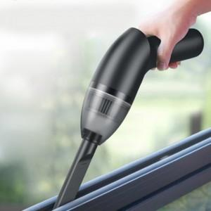

【상세/제작정보】

【인쇄/포장옵션】 | 실크 / 포장지포장

【공급단가】 | 수량 | 50~ | 100~ | 500~ | 1,000~ | 2,000~
*VAT별도 | 단가 | 27,300원 | 26,880원 | 26,250원 | 25,200원 | 24,140원

【상품 URL】 | http://www.easy1.co.kr/src/goods_detail.php?gdno=24360

